画面フロー
画面フロー | 作成：井上 | 目次へ

タイトル画面

ゲーム画面

リザルト画面

ゲームフロー
ゲームフロー | 作成：井上 | 目次へ

ゲームタイトル

ボタンを押したら

ゲーム画面

お客さんが来る

お客さんの注文

お客さんから「赤い飲み物」、
「黄色い飲み物」、などの注文が入る

素材の選択

ジャイロを使い素材までもっていきスティック押し込みで選択

コップの選択

ジャイロを使いコップまでもっていく、スティックを回しひねる

汁を貯める

素材をひねった汁をコップに貯める
三回貯めたらお客さんが飲む
三回貯めるまで繰り返す

飲む

おいしさに応じてお金を払う

お客さんが帰る

新しいお客さんが来る

操作
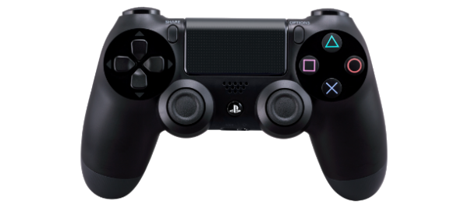
操作 | 作成： プログラム： | 目次へ

【説明】 操作はPS4コントローラーのジャイロ機能、スティックを使う コントローラーを傾けて物の前まで行きスティックの押し込みで選択。 選択したらコントローラーを傾けコップの位置まで移動し スティックをグルグルする

